пример
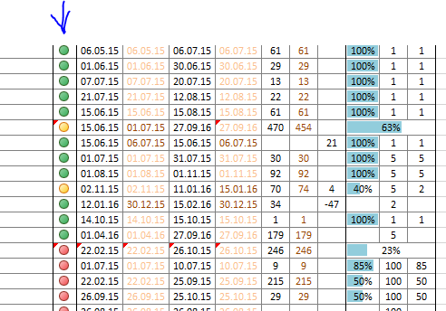
Сделать статус по состоянию проекта. По каждой позиции установить автоматический «светофор»: Зеленый – выполнено или срок начала не подошел Желтый - в работе и срок окончания не наступил Красный – срок окончания прошел (в работе или не в работе – неважно). (использовать формулу и условное форматирование ячейки) Выглядеть должно примерно так:

